EJERCICIOS CT
CONVERSIÓN DE TASA NOMINAL A TASA EFECTIVA |  |  |  | CUADRO RESUMEN

 |  |  |  | A. PARA CUANTIFICAR LOS VALORES DE LOS ARGUMENTOS
FÓRMULA MATEMÁTICA
 |  |  |  | HERRAMIENTA DE CÁLCULO | UTILIZAR
TE = (1 + TN/m)n - 1 |  |  |  | 1) FÓRMULAS MATEMÁTICAS | Nº DE PERÍODOS | ¿Cuántos períodos … hay en un ...?
 |  |  |  | 2) FUNCIONES FINANCIERAS PERSONALIZADAS (F.F.P.) | Nº DE DÍAS | ¿Cuántos días tiene un ...?
 |  |  |  | 3) FUNCIONES FINANCIERAS DE EXCEL ESTÁNDAR (F.F.E.E.) | Nº DE PERÍODOS | ¿Cuántos períodos … hay en un ...?
CÁLCULO CON EXCEL |  |  |  | NOTA.- Nº DE PERÍODOS (FRECUENCIA O Nº DE VECES).

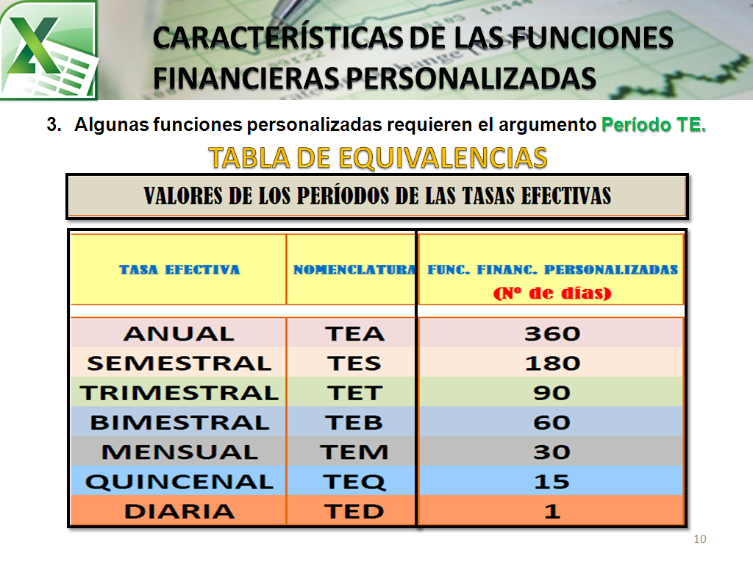
Función: | TNaTE | (Menú Personalizando)
Función: | INT.EFECTIVO | (Menú Financiera)

Ejercicios:

1) Determinar la tasa efectiva anual si se tiene una tasa nominal anual de 12% que capitaliza mensual.

Nº DE PERÍODOS:
Cálculo con Fórmulas Matemáticas
TNA | 12.00%
Capitaliza mensual (m) | 12 | m = ¿Cuántos períodos mensuales hay en un año (TNA)?
Períodos mensuales (n) | 12 | n = ¿Cuántos períodos mensuales hay en un año (TEA)?
TEA | 12.6825%
TE = (1 + TN/m)n - 1

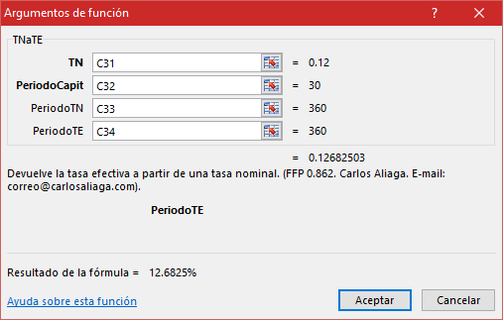
Nº DE DÍAS: | F.F.P.
Cálculo con la Función TNaTE
TNA | 12.00%
Capitaliza mensual | 30 | ¿Cuántos días tiene un mes?
Período de la TNA | 360 | ¿Cuántos días tiene un año?
Período de la TEA | 360 | ¿Cuántos días tiene un año?
TEA | 12.6825%
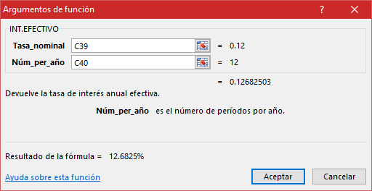
Nº DE PERÍODOS: | F.F.E.E.
Cálculo con la Función INT.EFECTIVO
TNA | 12.00%
Capitaliza mensual | 12 | ¿Cuántos períodos mensuales hay en un año?
TEA | 12.6825%
NOTA.- TRABAJA SÓLO CON TASAS ANUALES

2) Determinar la tasa efectiva semestral si se tiene una tasa nominal anual de 20% que capitaliza trimestral.

Nº DE PERÍODOS:
Cálculo con Fórmulas Matemáticas
TNA | 20.00%
Capitaliza trimestral (m) | 4 | m = ¿Cuántos períodos trimestrales hay en un año (TNA)?
Períodos trimestrales (n) | 2 | n = ¿Cuántos períodos trimest. hay en un semestre (TES)?
TES | 10.2500%
TE = (1 + TN/m)n - 1

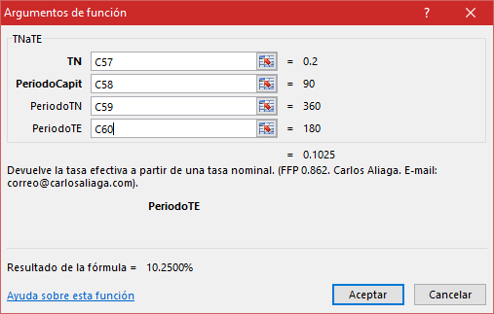
Nº DE DÍAS: | F.F.P.
Cálculo con la Función TNaTE
TNA | 20.00%
Capitaliza trimestral | 90 | ¿Cuántos días tiene un trimestre?
Período de la TNA | 360 | ¿Cuántos días tiene un año?
Período de la TES | 180 | ¿Cuántos días tiene un semestre?
TES | 10.2500%

3) Calcular la tasa efectiva mensual a partir de una tasa nominal anual de 8% que capitaliza diariamente.

Nº DE PERÍODOS:
Cálculo con Fórmulas Matemáticas
TNA | 8.00%
Capitaliza diario (m) | 360 | m = ¿Cuántos períodos diarios hay en un año (TNA)?
Períodos diarios (n) | 30 | n = ¿Cuántos períodos diarios hay en un mes (TEM)?
TEM | 0.6688%
TE = (1 + TN/m)n - 1

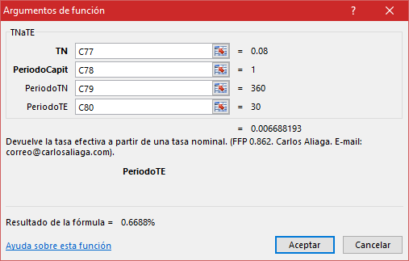
Nº DE DÍAS: | F.F.P.
Cálculo con la Función TNaTE
TNA | 8.00%
Capitaliza diario | 1 | ¿Cuántos días tiene un día?
Período de la TNA | 360 | ¿Cuántos días tiene un año?
Período de la TEM | 30 | ¿Cuántos días tiene un mes?
TEM | 0.6688%

CONVERSIÓN DE TASA EFECTIVA A TASA NOMINAL

FÓRMULA MATEMÁTICA

TN = ((1 + TE)(1/n) - 1) * m

CÁLCULO CON EXCEL

Función: | TEaTN | (Menú Personalizando)
Función: | TASA.NOMINAL | (Menú Financiera)

4) Determinar la tasa nominal anual si se tiene una tasa efectiva anual de 15% si la capitalización fuera bimestral.

Nº DE PERÍODOS:
Cálculo con Fórmulas Matemáticas
TEA | 15.00%
Capitaliza bimestral (m) | 6 | m = ¿Cuántos períodos bimestrales hay en un año (TNA)?
Períodos bimestrales (n) | 6 | n = ¿Cuántos períodos bimestrales hay en un año (TEA)?
TNA | 14.1402%
TN = ((1 + TE)(1/n) - 1) * m

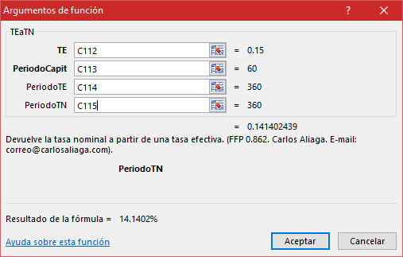
Nº DE DÍAS: | F.F.P.
Cálculo con la Función TEaTN
TEA | 15.00%
Capitaliza bimestral | 60 | ¿Cuántos días tiene un bimestre?
Período de la TEA | 360 | ¿Cuántos días tiene un año?
Período de la TNA | 360 | ¿Cuántos días tiene un año?
TNA | 14.1402%
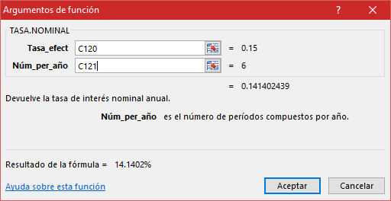
Nº DE PERÍODOS: | F.F.E.E.
Cálculo con la Función TASA.NOMINAL
TEA | 15.00%
Capitaliza bimestral | 6 | ¿Cuántos períodos bimestrales hay en un año?
TNA | 14.1402%
NOTA.- TRABAJA SÓLO CON TASAS ANUALES

CONVERSIÓN DE TASA EFECTIVA EN OTRA TASA EFECTIVA

FÓRMULAS MATEMÁTICAS

TE equivalente = (1+i)(a/b) - 1
a = Período en días de la tasa que se desea calcular (TE equiv.).
b = Período en días de la tasa que se tiene como dato (i).

CÁLCULO CON EXCEL

Función: | TE1aTE2 | (Menú Personalizando)

5) Calcular la tasa efectiva mensual, si tenemos que la tasa efectiva anual es 25%.

Nº DE PERÍODOS DIARIOS: |  | Nº DE PERÍODOS EN EL PLAZO DE UN AÑO:
Cálculo con Fórmulas Matemáticas |  | Cálculo con Fórmulas Matemáticas
TEA | 25.00% | TEA | 25.00%
a (Período en días de TEequiv.) | 30 | n1 (Período de TEequiv.) | 12 | a = ¿Cuántos períodos diarios hay en un mes (TEequiv.)?
b (Período en días de TEdato) | 360 | n2 (Período de TEdato) | 1 | b = ¿Cuántos períodos diarios hay en un año (TEdato)?
TEM | 1.8769% | TEM | 1.8769%
TE equivalente = (1+i)(a/b) - 1 |  | TE equivalente = (1+i)(n2/n1) - 1

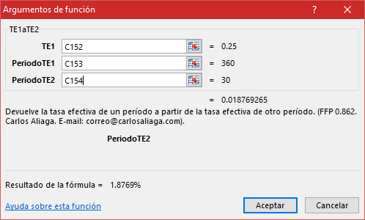
Nº DE DÍAS: | F.F.P.
Cálculo con la Función TE1aTE2
TEA (TE1) | 25.00%
Período de la TE1 | 360 | ¿Cuántos días tiene un año?
Período de la TE2 | 30 | ¿Cuántos días tiene un mes?
TEM (TE2) | 1.8769%

6) Si la tasa efectiva trimestral es 14%, determinar la tasa efectiva anual.

Nº DE PERÍODOS DIARIOS: |  | Nº DE PERÍODOS EN EL PLAZO DE UN AÑO:
Cálculo con Fórmulas Matemáticas |  | Cálculo con Fórmulas Matemáticas
TET | 14.00% | TET | 14.00%
a (Período en días de TEequiv.) | 360 | n1 (Período de TEequiv.) | 1 | a = ¿Cuántos períodos diarios hay en un año (TEequiv.)?
b (Período en días de TEdato) | 90 | n2 (Período de TEdato) | 4 | b = ¿Cuántos períodos diarios hay en un trimestre (TEdato)?
TEA | 68.8960% | TEA | 68.8960%
TE equivalente = (1+i)(a/b) - 1 |  | TE equivalente = (1+i)(n2/n1) - 1
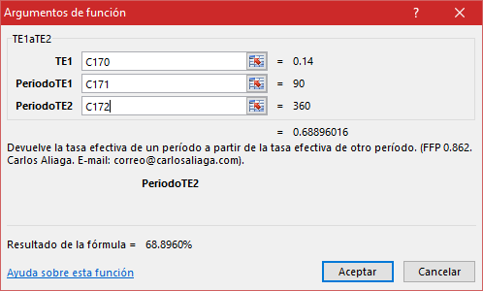
Nº DE DÍAS: | F.F.P.
Cálculo con la Función TE1aTE2
TET (TE1) | 14.00%
Período de la TE1 | 90 | ¿Cuántos días tiene un trimestre?
Período de la TE2 | 360 | ¿Cuántos días tiene un año?
TEA (TE2) | 68.8960%

CONVERSIÓN DE TASA VENCIDA EN TASA ANTICIPADA

FÓRMULA MATEMÁTICA

de = i / (1 + i)

CÁLCULO CON EXCEL

Función: | TVaTA | (Menú Personalizando)

7) Calcular la tasa efectiva mensual adelantada si se tiene una tasa efectiva anual vencida de 10%.

Nº DE PERÍODOS DIARIOS:
Cálculo con Fórmulas Matemáticas
TEA vencida
a (Período en días de TEequiv.) |  | a = ¿Cuántos períodos diarios hay en un mes (TEequiv.)?
b (Período en días de TEdato) |  | b = ¿Cuántos períodos diarios hay en un año (TEdato)?
TEM vencida |  | TE equivalente = (1+ianual)(a/b) - 1
TEM adelantada |  | de = imensual/(1+imensual) (Tasas Mensuales)

Nº DE DÍAS: | F.F.P.
Cálculo con la Función TVaTA
TEA vencida
Período de la TEA (TE1) |  | ¿Cuántos días tiene un año?
Período de la TEM (TE2) |  | ¿Cuántos días tiene un mes?
TEM vencida |  | Función TE1aTE2
TEM adelantada |  | Función TVaTA

CONVERSIÓN DE TASA ANTICIPADA EN TASA VENCIDA

FÓRMULA MATEMÁTICA

i = de / (1 - de)

CÁLCULO CON EXCEL

Función: | TAaTV | (Menú Personalizando)

8) Calcular la tasa efectiva mensual vencida si se tiene una tasa efectiva mensual adelantada de 1.20%.

Cálculo con Fórmulas Matemáticas
TEM adelantada
TEM vencida

Cálculo con la Función TAaTV
TEM adelantada
TEM vencida

CONVERSIÓN DE TASA EFECTIVA EN TASA REAL

FÓRMULA MATEMÁTICA

Tasa real = (i - Tasa de inflación)
(1+Tasa de inflación)

CÁLCULO CON EXCEL

Función: | TEaTR | (Menú Personalizando)

9) Determinar la tasa de interés real anual si se tiene una tasa de interés efectiva anual de 15%. La tasa de inflación anual fue de 5.80% (IP1=100).

Cálculo con Fórmulas Matemáticas
TEA
Tasa inflación anual
Tasa interés real anual

CON TASA DE INFLACIÓN: |  | CON ÍNDICES DE PRECIOS AL CONSUMIDOR:
Cálculo con la Función TEaTR |  | Cálculo con la Función TEaTR
TEA |  | TEA
Tasa inflación anual |  | Tasa inflación anual
Tasa interés real anual |  | Indice de Precios Año 1
 |  | Indice de Precios Año 2
 |  | Tasa interés real anual

